TablaPuntos
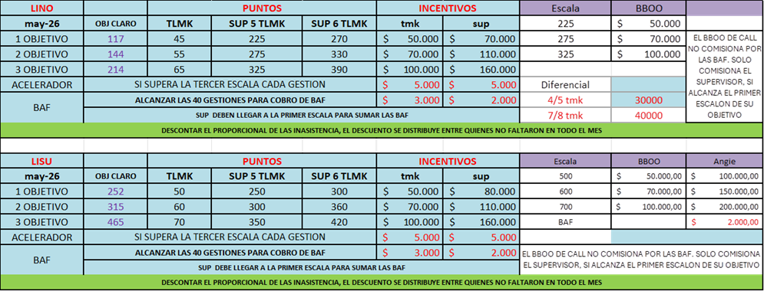
ACCESORIO | PROPIO | MIG | BAF | R2G | R4G | R7G | R10G | R20G | R30G | P280 | P2G | P4G | P7G | P10G | P20G | P30G | PORTAP | Cater | Objetivo
200 | 150 | 1 | 1 | 1 | 1 | 1 | 1 | 1 | 1 | 1 | 1 | 1 | 1 | 1 | 1 | 1 | 1 | 1 | Operaciones
D | D |  |  |  |  |  |  |  |  |  |  |  |  |  |  |  |  |  | 150 | completar según Objetivo Sucursal

